DM35G093接地高压噪音测试
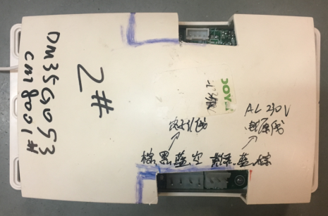
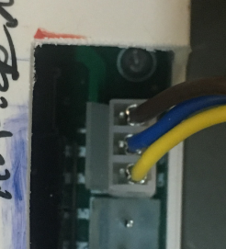
接电机
接230V交流电
接霍尔排线
电源线接插件插入测试盒控制板，另一头接入到插头中
★插件不能插反
1.插电源线插件
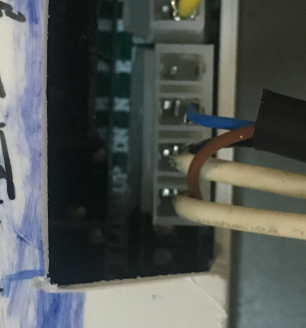
电机接插件插入到测试盒控制板中，从左到右线序为棕、黑、蓝
2.插电机接插件
★插件不能插反
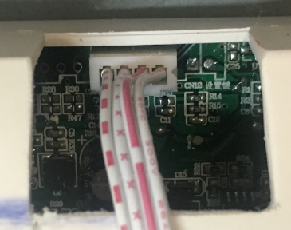
3.插霍尔排线
将霍尔排线插入到测试盒控制板中
★霍尔排线不能插反
4.低压测试电机吸合
开关打到低压测试吸合，按发射器上/下行键，测试电机是否正常吸合转动，正反转各测试3次，正常吸合OK,否则NG
上行
停止
下行
★1#发射器配1#测试盒，2#配2#，不能配错
DOOYA 作业指导书JS-9-1.465 C/00
适用类型：DM35G093[CM8001#] | 制程站别：接地、高压、噪音测试 | 人数：1 | 标准工时： | 日期：2018/12/10
作业步骤：

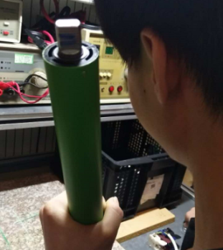
开关打到高压，按发射器上/下行键电机减速端靠近耳朵处听有无杂音，正反转都要检查
5.检查杂音
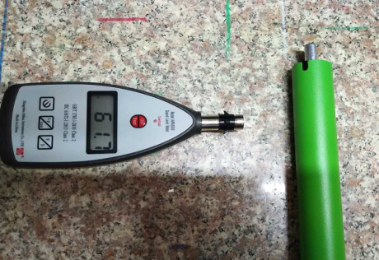
6.测试大理石噪音
5cm
分贝仪平放在大理石上，电机距离分贝仪5cm处测试大理石噪音，正反转都要测试
4-6cm
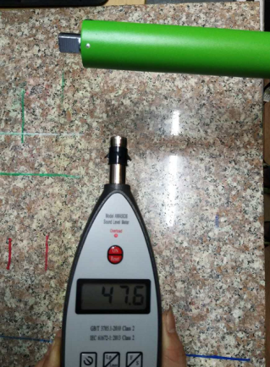
7.测试空载噪音
5cm
4-6cm
手平拿分贝仪（至少远离大理石及其他测试仪器20cm高），电机距离分贝仪5cm处测试空载噪音，正反转都要测试
★测试环境噪音不得高于48dB
★如产线环境无法低于48dB，允许产线噪音房测试超分贝电机到产线大噪音房进行二次测试、筛选
8.测试霍尔线
按发射器上行键，电机顺时针转动，转动2~3圈后按停止键，电机停止，再按下行键，电机逆时针转动，转动2~3圈按停止键，证明霍尔功能测试正常
★此功能需要100%全检，发射器无需对码，直接按上、下、停电机会做出反馈
顺时针
逆时针
★电机不能出现反转现象

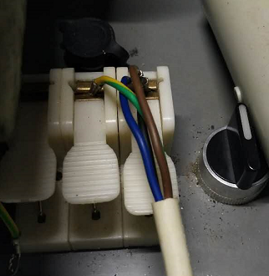
测试结束，测试不合格时，“FAIL”红色指示灯亮，并伴有警报声音
★测试不合格时设备红色指示灯亮，并伴有警报声音，按下“RESET”键重置设备
RESET键
测试结束，测试合格时，“PASS”绿色指示灯亮
测试中，“TEST”黄色指示灯亮
9.高压、接地测试
将转接线蓝黑棕接入右边白色琴键夹，接地线接入中间白色琴键夹
测试枪头穿过接地线鼻触碰电机固定外管螺丝，然后按下测试枪按钮，试枪指示灯亮，开始测试

